Puntos PAI nov 14 al 18 de 2017
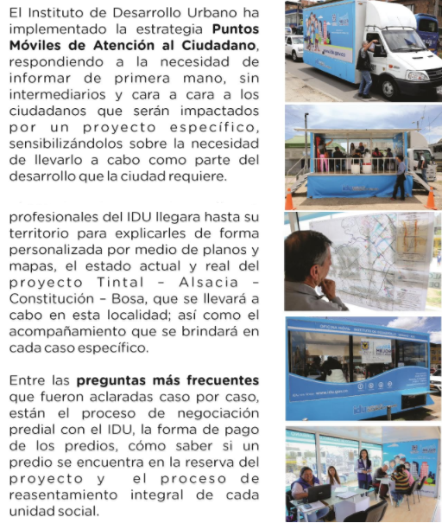
Puntos Móviles de Atención al Ciudadano - PAI
Instituto de Desarrollo Urbano - Dirección Técnica de Predios

FECHA | HORARIO DE ATENCIÓN | PUNTO PAI | PROYECTO | DIRECCIÓN DE UBICACIÓN
2017-11-14 | De 8:00 a.m. a 3:00 p.m. | Oficina Móvil 1 | Bosa | Carrera 87 BIS 59 C 20 sur MJ 1 - Junta de Acción Comunal Bosa nova
 |  | Oficina Móvil 2 | Carrera Séptima | Carrera 7 con calle 163
 |  | Oficina Móvil 3 | Tintal Alsacia | Diagonal 40 B sur 89 A 05
2017-11-15 | De 8:00 a.m. a 3:00 p.m. | Oficina Móvil 1 | Tintal Alsacia | Diagonal 40 B sur 89 A 05
 |  | Oficina Móvil 2 | Bosa | Carrera 87 BIS 59 C 20 sur MJ 1 - Junta de Acción Comunal Bosa nova
 |  | Oficina Móvil 3 | Troncal Caracas | Calle 51 Sur No. 7 - 35 Alcaldía Local de Tunjuelito
2017-11-17 | De 8:00 a.m. a 3:00 p.m. | Oficina Móvil 1 | Bosa | Carrera 87 BIS 59 C 20 sur MJ 1 - Junta de Acción Comunal Bosa nova
 |  | Oficina Móvil 2 | Troncal Caracas | Calle 51 Sur No. 7 - 35 Alcaldía Local de Tunjuelito
 |  | Oficina Móvil 3 | Tintal Alsacia | Diagonal 40 B sur 89 A 05

